상품제안서
나오 미니 마사지건 NAO-H5910MG | 상품코드: F19108

 |  |  |  |  |  |  | 02-412-0044 | www.easy1.co.kr
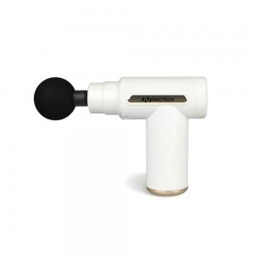 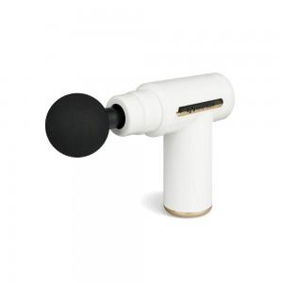 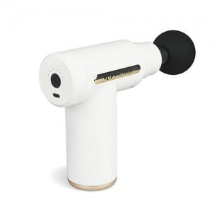

【상세/제작정보】 | ※파우치 미포함 제품입니다.

【인쇄/포장옵션】 | 레이저, 풀칼라 / 포장지포장

【공급단가】 | 수량 | 50~ | 100~ | 500~ | 1,000~ | 2,000~
*VAT별도 | 단가 | 20,490원 | 19,730원 | 18,970원 | 18,210원 | 17,760원

【상품 URL】 | https://easy1.co.kr:443/src/goods_detail.php?gdno=19108

